关系图
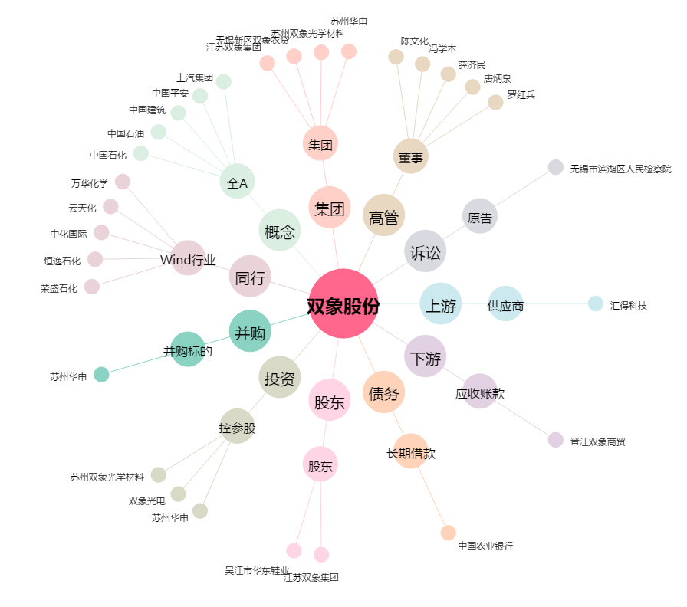
双象股份[002395.SZ] - 关系概览图

